Sheet1
Alkalmazott szűrők: Highlighted nem egyezik ezzel: (Üres) Arrival_date ekkori vagy későbbi a következőnél: 2025.10.06. 0:00:00 Mandatory egyezik ezzel: Yes LSP egyezik ezzel: Maersk TO_assigned_status_date ekkori vagy későbbi a következőnél: 2026.01.01. 0:00:00 Canceled_shipment egyezik ezzel: N

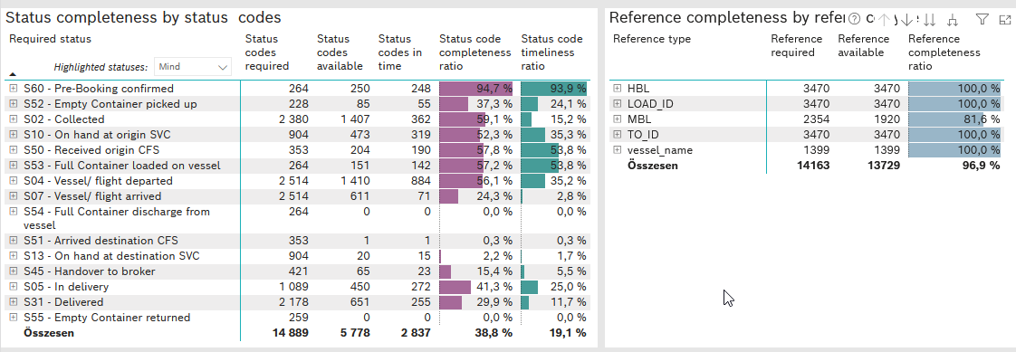
Required status | STATUS_TYPE | Service_Provider | Status codes required | Status codes available | Status codes in time | Status code completeness ratio | Status code timeliness ratio
S60 - Pre-Booking confirmed | Actual | 0000056066 - Maersk | 264 | 250 | 248 | 94.7 % | 93.9 %
S52 - Empty Container picked up | Actual | 0000056066 - Maersk | 228 | 85 | 55 | 37.3 % | 24.1 %
S02 - Collected | Actual | 0000056066 - Maersk | 1,304 | 607 | 362 | 46.5 % | 27.8 %
S02 - Collected | Estimated | 0000056066 - Maersk | 1,076 | 800 | 0 | 74.3 % | 0.0 %
S10 - On hand at origin SVC | Actual | 0000056066 - Maersk | 904 | 473 | 319 | 52.3 % | 35.3 %
S50 - Received origin CFS | Actual | 0000056066 - Maersk | 353 | 204 | 190 | 57.8 % | 53.8 %
S53 - Full Container loaded on vessel | Actual | 0000056066 - Maersk | 264 | 151 | 142 | 57.2 % | 53.8 %
S04 - Vessel/ flight departed | Actual | 0000056066 - Maersk | 1,257 | 485 | 479 | 38.6 % | 38.1 %
S04 - Vessel/ flight departed | Estimated | 0000056066 - Maersk | 1,257 | 925 | 405 | 73.6 % | 32.2 %
S07 - Vessel/ flight arrived | Actual | 0000056066 - Maersk | 1,257 | 41 | 41 | 3.3 % | 3.3 %
S07 - Vessel/ flight arrived | Estimated | 0000056066 - Maersk | 1,257 | 570 | 30 | 45.3 % | 2.4 %
S54 - Full Container discharge from vessel | Actual | 0000056066 - Maersk | 264 | 0 | 0 | 0.0 % | 0.0 %
S51 - Arrived destination CFS | Actual | 0000056066 - Maersk | 353 | 1 | 1 | 0.3 % | 0.3 %
S13 - On hand at destination SVC | Actual | 0000056066 - Maersk | 904 | 20 | 15 | 2.2 % | 1.7 %
S45 - Handover to broker | Actual | 0000056066 - Maersk | 255 | 4 | 4 | 1.6 % | 1.6 %
S45 - Handover to broker | Estimated | 0000056066 - Maersk | 166 | 61 | 19 | 36.7 % | 11.4 %
S05 - In delivery | Actual | 0000056066 - Maersk | 1,089 | 450 | 272 | 41.3 % | 25.0 %
S31 - Delivered | Actual | 0000056066 - Maersk | 1,089 | 2 | 2 | 0.2 % | 0.2 %
S31 - Delivered | Estimated | 0000056066 - Maersk | 1,089 | 649 | 253 | 59.6 % | 23.2 %
S55 - Empty Container returned | Actual | 0000056066 - Maersk | 259 | 0 | 0 | 0.0 % | 0.0 %

